Kontaktinformasjon & dommere
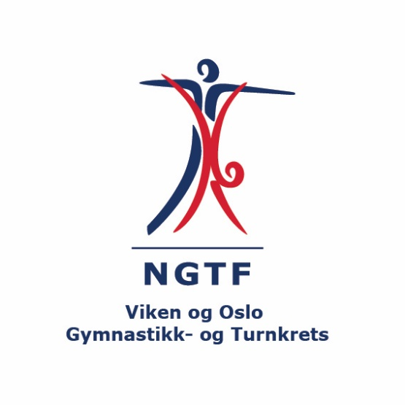
Kretskonkurranse Turn menn 20. november 2022 |  | Betalingsoversikt
Forening: |  | Antall gymnaster: | Pris per gymnast | Sum
Kontaktperson: |  |  | 400 | 0
Adresse: |  | * fyll inn hvor mange gymnaster dere melder på og "sum" vil oppdatere seg automatisk
Postnummer/ sted
E-mail:
Mobil:

Dommere Turn Menn (navn og mail)

Påmeldingen Turn Menn sendes til | turnmenn@vogtk.no (siri@nedreglommaturn.no på kopi)
Påmeldingsfrist | 1. november 2022

Påmelding Turn Menn


 | KRETSSERIEKONKURRANSE Nedre Glomma Turn Høst 2022

 | Fyll ut skjema under for hver gymnast. Sett "X" i feltet for riktig klasse
 | NB. Alle må ha gyldig konkurranselisens for 2022
 | Klassene i Paraturn vil bli satt opp basert på alderen ved påmelding.

Navn på gymnast | Født | Linsensnummer/medlemsnummer | Aspirant | Rekrutt | 13-14 år | 15-16 år | 17-18 år | Paraturn
Ola Nordmann | 2004-04-21 | 129836 | x

